paper_figure1
入力層側
出力層側

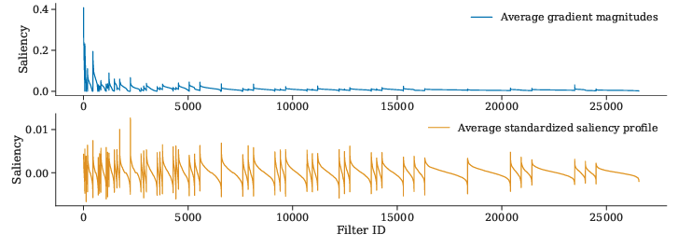

層単位で顕著性降順にソート

paper_figure19
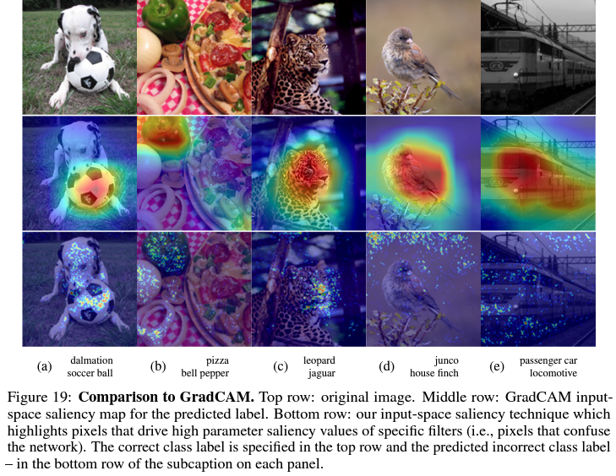
入力画像
Grad-CAMでは誤分類の要因として画像中の主要オブジェクトの領域が可視化される

Grad-CAM可視化

PSSでは誤分類の要因として主要オブジェクト以外の領域が可視化される

PSS可視化

正解ラベル
誤分類の結果
左3枚画像はGrad-CAMとPSSで同じ領域が可視化された例
人も納得できる誤分類と言えるはず
・左：サッカーボールに注視してサッカーボールと答えた
・中：ピーマンに注視してピーマンと答えた
・右：そもそもヒョウ(leopard)とジャガー(jaguar)は見た目が似ている

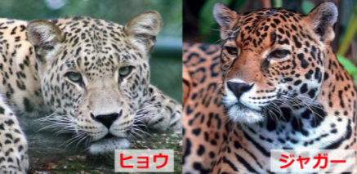

https://namamono-moratorium.com/panther-jaguar-cheetah-1954

